１
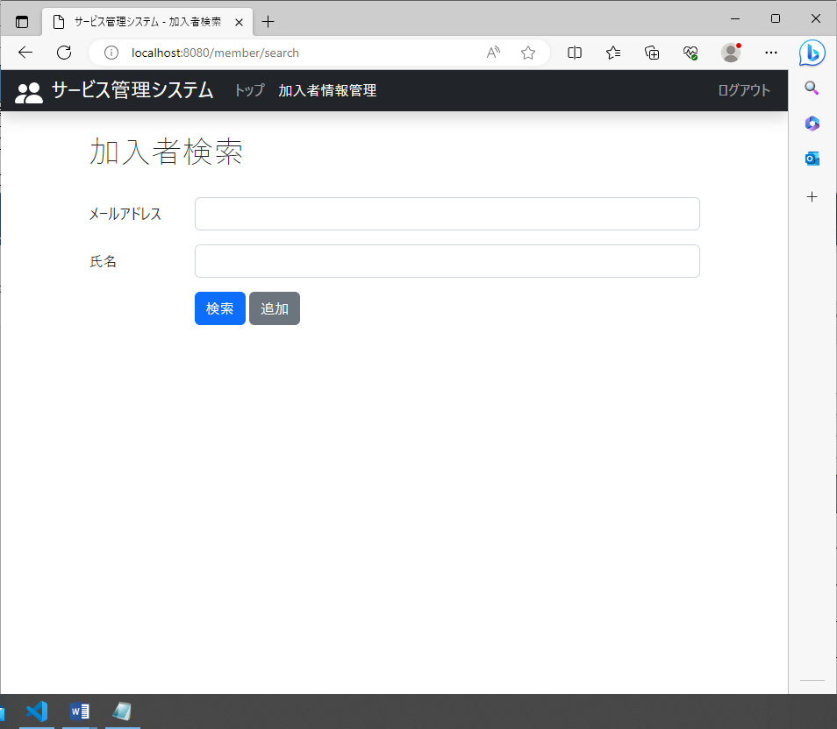
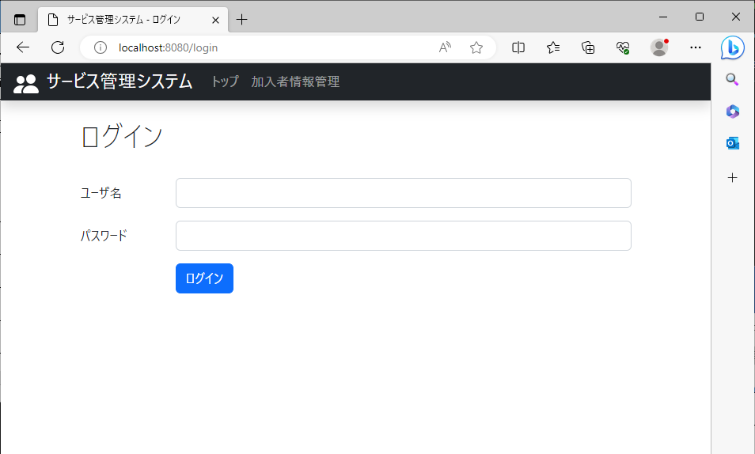
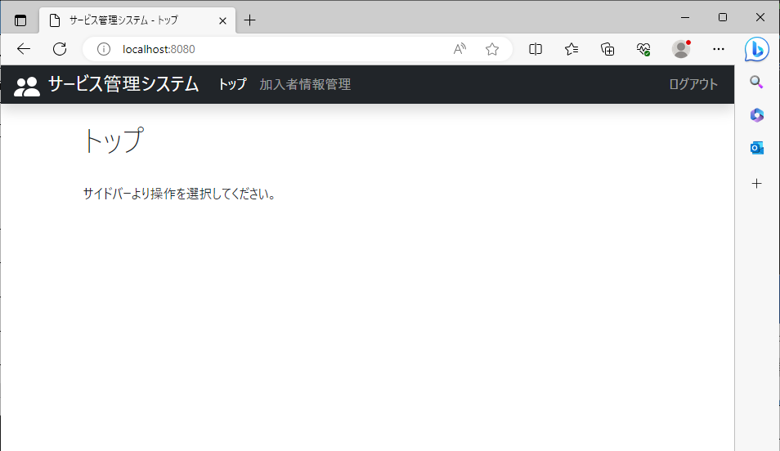
2023/08/03作成

 | 氏名検索が表示されるページ | 他の画面

３
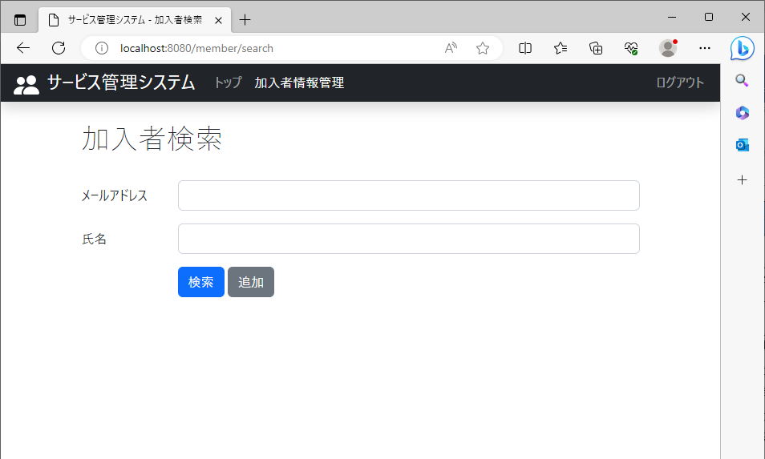
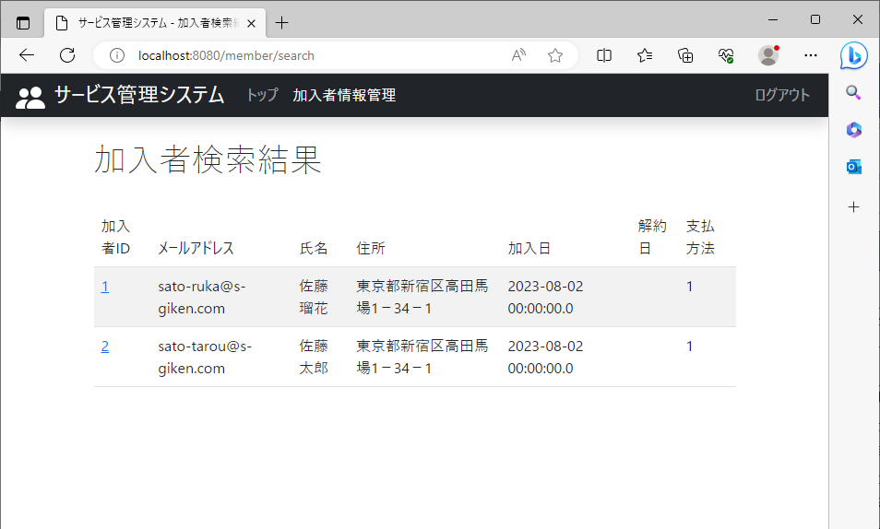
2023/08/03作成

 | 何も入力せずに検索 | 登録されているすべての情報が出力される。

４
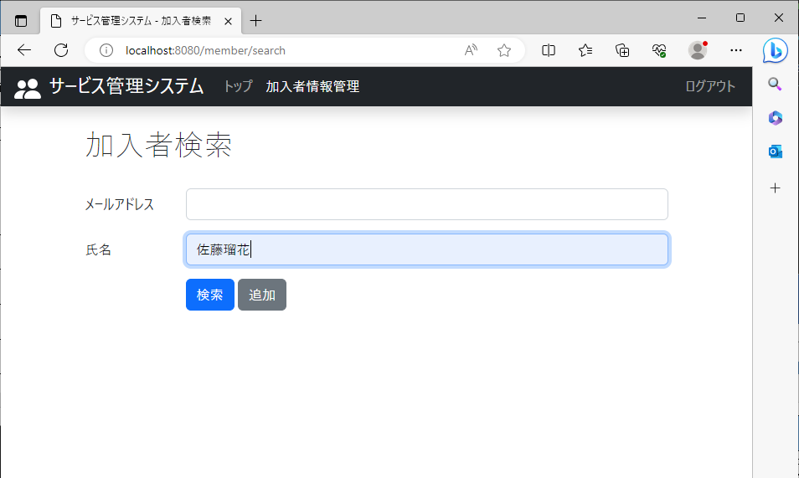
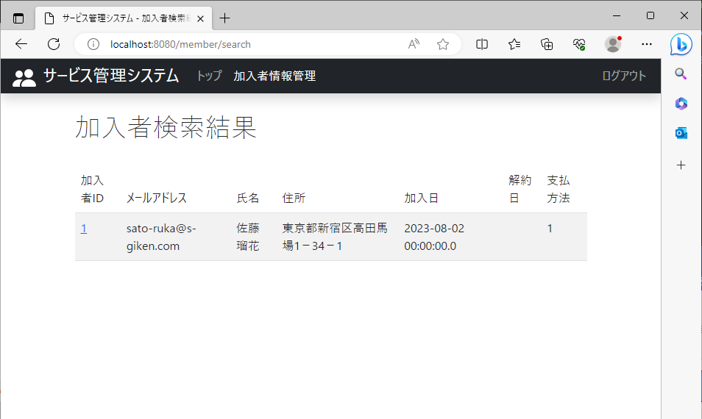
2023/08/03作成

 | 氏名に登録されている氏名を入れて検索 | 検索結果として登録されている氏名（佐藤瑠花）を含む情報が出力

５
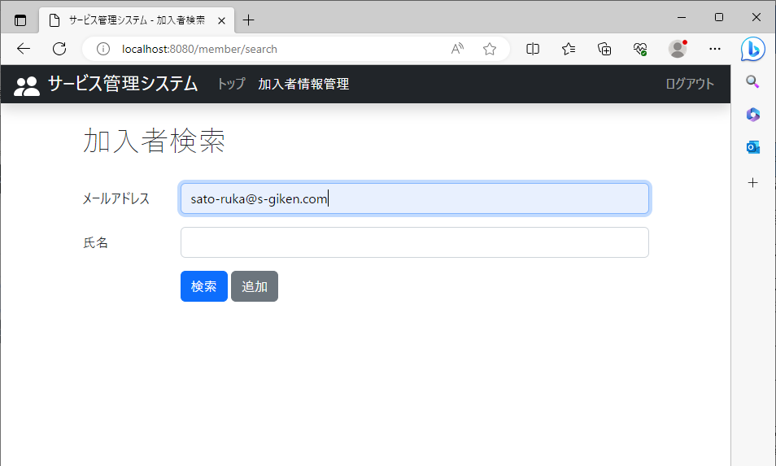
2023/08/03作成

 | データベースに登録されているメールアドレスを入れて検索 | 検索結果として登録されているメールアドレス（sato-ruka@s-giken.com）を含む情報が出力

６
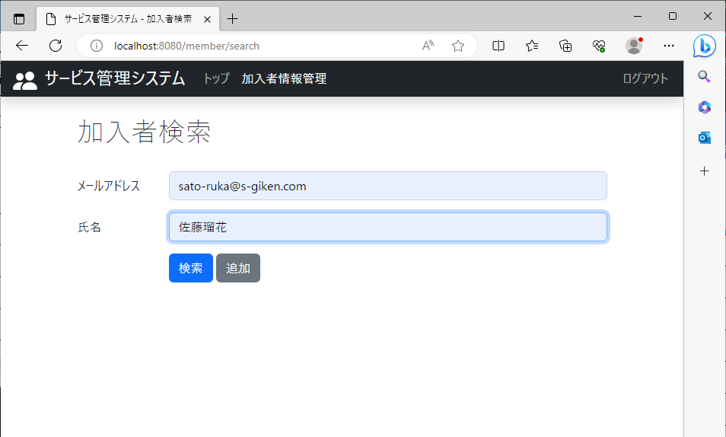
2023/08/03作成

 | 登録されているメールアドレスと氏名を入れて検索 | 検索結果として登録されているメールアドレス（sato-ruka@s-giken.com）と氏名（佐藤瑠花）を含む情報が出力

７
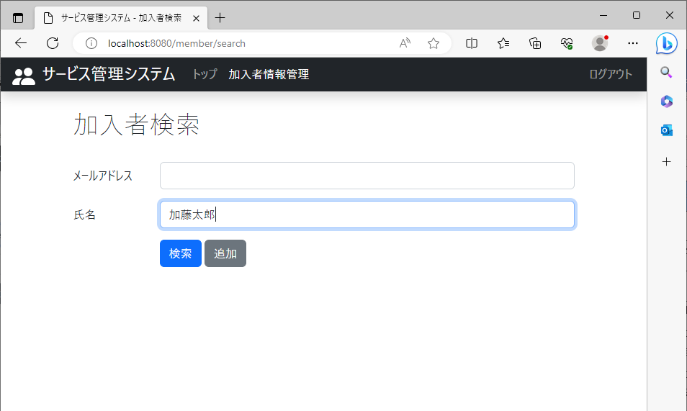
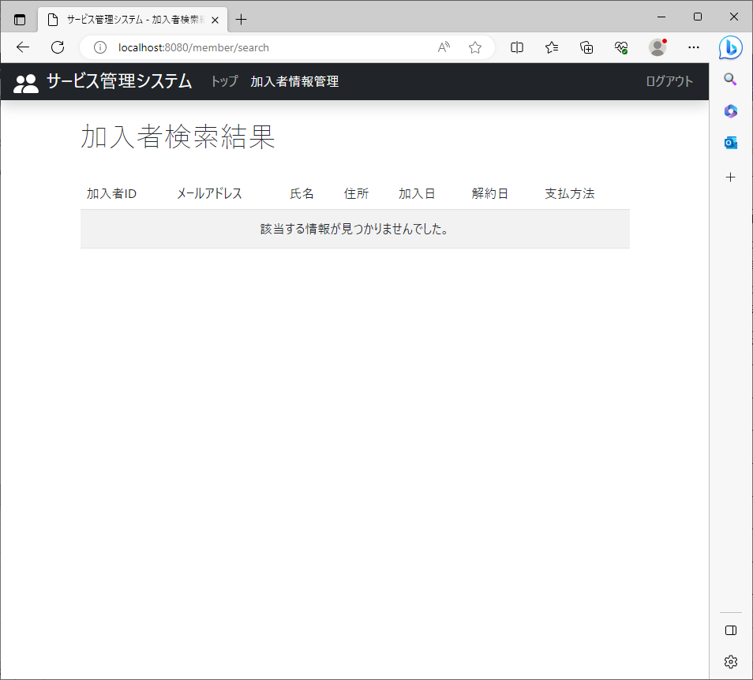
2023/08/03作成

 | データベースに登録されていない氏名を入れて検索 | 検索結果として登録されていない氏名（加藤太郎）の情報は出力されない

８

2023/08/03作成

 | データベースに登録されてないメールアドレスを入れて検索 | 検索結果として登録されていないメールアドレス（katou-tarou@s-giken.com）の情報は出力されない

９

2023/08/03作成

 | データベースに登録されていないメールアドレスと氏名を入れて検索 | 検索結果として登録されていないメールアドレス（katou-tarou@s-giken.com）と氏名（加藤太郎）の情報は出力されない

